OPERADORES
Fecha | Banda | Hora | Nº Control | Indicativo | Nº Control | Hora | Banda | Fecha | Fecha | Banda | Hora | Nº Control | Indicativo | Nº Control | Hora | Banda | Fecha
2019-10-10 |  |  |  | CT1 ILO |  |  |  |  |  |  |  |  | EA5 FLE
 |  |  |  | EA1 EUR |  |  |  |  |  |  |  |  | EA5 IRP
 |  |  |  | EA2 AVJ |  |  |  |  |  |  |  |  | EA5 JY
 |  |  |  | EA2BLF |  |  |  |  |  |  |  |  | EA5 LJ
 |  |  |  | EA2 BRW |  |  |  |  |  |  |  |  | EA7 DA
 |  |  |  | EA3 ERI |  |  |  |  |  |  |  |  | EA7 FQS
 |  |  |  | EA3 UV |  |  |  |  |  |  |  |  | EA7 GHI
 |  |  |  | EA4AKF |  |  |  |  |  |  |  |  | EA8 AT
 |  |  |  | EA4 CQQ |  |  |  |  |  |  |  |  | EA8 BTM
 |  |  |  | EA5 ASU |  |  |  |  |  |  |  |  | EA8 BYP
 |  |  |  | EA5 GRC |  |  |  |  |  |  |  |  | EB5 HGK
 |  |  |  | EA5 AZ |  |  |  |  |  |  |  |  | EB5 HJY
 |  |  |  | EA5 BK
 |  |  |  | EA5 CIF |  |  |  |  |  |  |  | 5 9 | EA5 URY | 5 9
 |  |  |  | EA5 IGS |  |  |  |  |  |  |  | 5 9 | EA5 RKL | 5 9

INDICATIVO: | E |  |  |  | NOMBRE APELLIDOS:
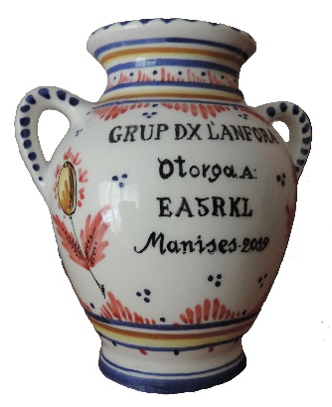 FOTO ANFORA |  | 0 |  | DOMICILIO: |  |  |  |  |  |  |  |  | XXIII TROFEO 2019 GRUP DX L'ANFORA
 |  |  |  | C. P. |  |  | POBLA- CION:
Solo Grup Dx L'anfora
 |  |  |  | PROVINCIA: |  |  |  |  | D.N.I.
 |  |  |  | TELÉFONO |  |  |  |  | E-MAIL:

